Forside
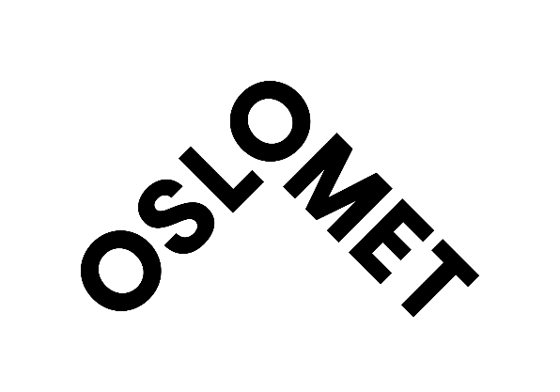
Seksjon for analyse og kvalitetsutvikling
Juni 2018

Sisteårsstudenten 2018
Bachelorprogrammene og 4-årige lærerutdanninger

 | Til innholdsfortegnelsen

